상품제안서
18절/25절/32절 프라다 폴더스프링다이어리 | 상품코드: S04978

 |  |  |  |  |  |  | 02-713-8555 | www.synergygift.co.kr
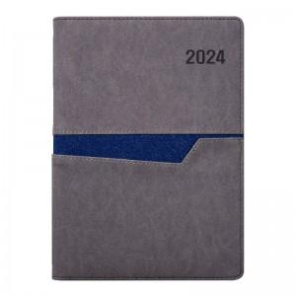 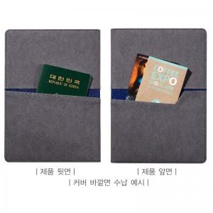 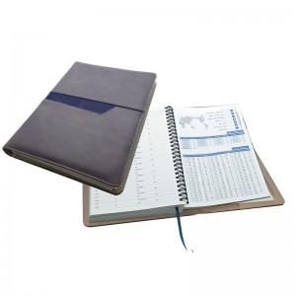

【상세/제작정보】 | 고급 이태리습식 원단으로 투톤칼라 조화와 커버 내부의 다양한 수납 공간!

【인쇄/포장옵션】 | 불박, 금박, 은박 / 비규격미포장

【공급단가】 | 수량 | 100~ | 300~ | 500~ | 1,000~ | 3,000~
*VAT별도 | 25절 프리 | 9,240원 | 8,900원 | 8,560원 | 8,220원 | 8,010원
 | 25절 투데이 | 9,510원 | 9,160원 | 8,810원 | 8,460원 | 8,240원

【상품 URL】 | https://www.synergygift.co.kr:443/src/goods_detail.php?gdno=10680

